箱唛扫码
Factory name (工厂名称)
PO. Number(订单号) | 77497-01 78973-01 78974-01
Style Code.(款号) | 7115-376
Product Code.(产品编号) | RECYCLE CARE LABEL RECYCLE COMPONENT LABEL | Carton No.(箱号):
Inner Packages(包装方式） | 2000pcs/ bundle | 1/3
SIZE/qty (尺码/数量) | 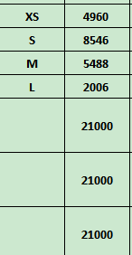
Carton Dimension（箱规） | 30*40*50 | Country of Origin：
Gross Weight（毛重） | 16.2kg | Made In China
Net Weight（净重） | 15.8kg
Remark（备注）

Factory name (工厂名称)
PO. Number(订单号) | 77497-01 78973-01 78974-01
Style Code.(款号) | 7115-376
Product Code.(产品编号) | RECYCLE CARE LABEL RECYCLE COMPONENT LABEL | Carton No.(箱号):
Inner Packages(包装方式） | 2000pcs/ bundle | 2/3
SIZE/qty (尺码/数量) | 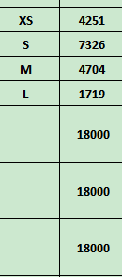
Carton Dimension（箱规） | 30*40*50 | Country of Origin：
Gross Weight（毛重） | 14kg | Made In China
Net Weight（净重） | 13.6kg
Remark（备注）

Factory name (工厂名称)
PO. Number(订单号) | 77497-01 78973-01 78974-01
Style Code.(款号) | 7115-376
Product Code.(产品编号) | RECYCLE CARE LABEL RECYCLE COMPONENT LABEL | Carton No.(箱号):
Inner Packages(包装方式） | 2000pcs/ bundle | 3/3
SIZE/qty (尺码/数量) | 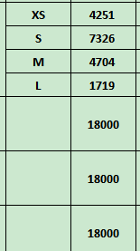
Carton Dimension（箱规） | 30*40*50 | Country of Origin：
Gross Weight（毛重） | 14kg | Made In China
Net Weight（净重） | 13.6kg
Remark（备注）

07115376400019
07115376400026
07115376400026
07115376400033
07115376400040
07115376400019
07115376400026
07115376400033
07115376400040

07115376892012
07115376892029
07115376892036
07115376892043
07115376892012
07115376892029
07115376892036
07115376892043

07115376712013
07115376712020
07115376712037
07115376712044
07115376712013
07115376712020
07115376712037
07115376712044

